Tabele zbiorcze
PZPM na podstawie danych CEP |  |  |  |  |  | 2021-09-08
 |  |  |  |  |  | sztuki
PIERWSZE REJESTRACJE NOWYCH PRZYCZEP I NACZEP* w tym przyczepy lekkie
 | 2021 Sie | 2020 Sie | % zmiana r/r | 2021 Sty - Sie | 2020 Sty - Sie | % zmiana r/r
PRZYCZEPY | 5,837 | 5,743 | 1.6% | 56,542 | 45,117 | 25.3%
przyczepy ciężarowe | 1,064 | 996 | 6.8% | 9,406 | 6,652 | 41.4%
przyczepy specjalne | 130 | 104 | 25.0% | 1,704 | 1,076 | 58.4%
przyczepy lekkie | 3,896 | 4,092 | -4.8% | 39,145 | 32,493 | 20.5%
przyczepy ciężarowe rolnicze | 747 | 551 | 35.6% | 6,285 | 4,896 | 28.4%
przyczepy inne | - | - |  | 2 | -
NACZEPY | 2,405 | 921 | 161.1% | 19,263 | 8,296 | 132.2%
naczepy ciężarowe | 2,400 | 921 | 160.6% | 19,252 | 8,288 | 132.3%
naczepy specjalne | 5 | - |  | 11 | 8 | 37.5%
RAZEM PRZYCZEPY I NACZEPY | 8,242 | 6,664 | 23.7% | 75,805 | 53,413 | 41.9%
*/ bez rejestracji czasowych
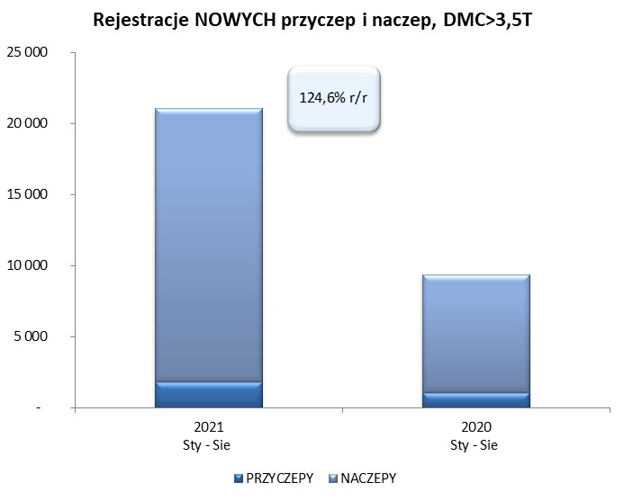
Źródło: analizy PZPM na podstawie CEP
Source: PZPM analysis based on Central Register of Vehicles

 |  |  |  |  |  | sztuki
PIERWSZE REJESTRACJE NOWYCH, PRZYCZEP I NACZEP*, DMC>3.5T
 | 2021 Sie | 2020 Sie | % zmiana r/r | 2021 Sty - Sie | 2020 Sty - Sie | % zmiana r/r
PRZYCZEPY, DMC>3.5T | 234 | 173 | 35.3% | 1,793 | 1,079 | 66.2%
PRZYCZEPY CIĘŻAROWE | 233 | 171 | 36.3% | 1,775 | 1,062 | 67.1%
PRZYCZEPY SPECJALNE | 1 | 2 | -50.0% | 18 | 17 | 5.9%
NACZEPY, DMC>3.5T | 2,404 | 921 | 161.0% | 19,249 | 8,288 | 132.3%
NACZEPY CIĘŻAROWE | 2,400 | 921 | 160.6% | 19,240 | 8,281 | 132.3%
NACZEPY SPECJALNE | 4 | - |  | 9 | 7 | 28.6%
RAZEM NACZEPY I PRZYCZEPY | 2,638 | 1,094 | 141.1% | 21,042 | 9,367 | 124.6%
*/ bez rejestracji czasowych
Źródło: analizy PZPM na podstawie CEP
Source: PZPM analysis based on Central Register of Vehicles

Ranking PiN_DMC>3,5T
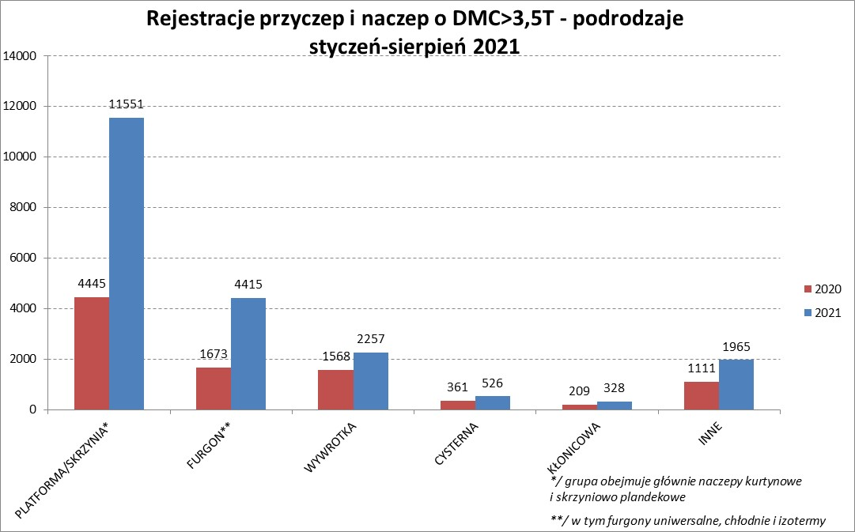
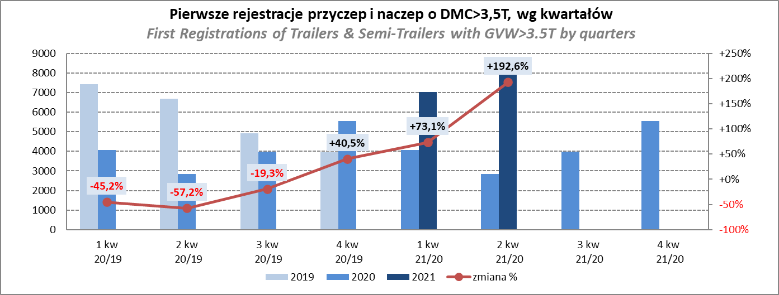
PZPM |  |  |  |  |  | 2021-09-08
Pierwsze rejestracje NOWYCH przyczep i naczep* o DMC>3,5T, udział w rynku %
First Registrations of NEW Trailers & Semi-Trailers with GVW>3.5T, Market Share %
 |  |  |  |  |  | Sztuki / Units
Pozycja | Marka | Rok narastająco Styczeń - Sierpień
 |  | YTD January - August
 |  | 2021 |  | 2020 |  | Zmiana % r/r
No. | Make
 |  | Ogółem | Udział % | Ogółem | Udział % | Change % y/y
 |  | Total | Mkt shr % | Total | Mkt shr %
1 | SCHMITZ CARGOBULL | 5338 | 25.37% | 1854 | 19.79% | 187.9%
2 | KRONE | 4318 | 20.52% | 1495 | 15.96% | 188.8%
3 | WIELTON | 2448 | 11.63% | 1287 | 13.74% | 90.2%
4 | KOEGEL | 1887 | 8.97% | 661 | 7.06% | 185.5%
5 | SCHWARZMUELLER | 745 | 3.54% | 347 | 3.70% | 114.7%
6 | KAESSBOHRER | 574 | 2.73% | 294 | 3.14% | 95.2%
7 | BODEX | 438 | 2.08% | 413 | 4.41% | 6.1%
 | WECON | 438 | 2.08% | 199 | 2.12% | 120.1%
9 | GNIOTPOL | 325 | 1.54% | 225 | 2.40% | 44.4%
10 | BERGER | 319 | 1.52% | 71 | 0.76% | 349.3%
11 | ZASŁAW | 314 | 1.49% | 201 | 2.15% | 56.2%
12 | KEMPF | 258 | 1.23% | 249 | 2.66% | 3.6%
13 | FLIEGL | 243 | 1.15% | 151 | 1.61% | 60.9%
14 | INTER CARS - FEBER | 234 | 1.11% | 131 | 1.40% | 78.6%
15 | CIMC | 225 | 1.07% | 71 | 0.76% | 216.9%
16 | MEGA | 202 | 0.96% | 95 | 1.01% | 112.6%
17 | MHS | 184 | 0.87% | 131 | 1.40% | 40.5%
18 | REDOS | 173 | 0.82% | 92 | 0.98% | 88.0%
19 | BENALU | 140 | 0.67% | 65 | 0.69% | 115.4%
20 | STAS | 129 | 0.61% | 86 | 0.92% | 50.0%
 | Pozostałe / Others | 2110 | 10.0% | 1249 | 13.3% | 68.9%
 | OGÓŁEM / TOTAL | 21042 | 100% | 9367 | 100% | 124.6%
*/ bez rejestracji czasowych
Źródło: analizy PZPM na podstawie CEP
Source: PZPM analysis based on Central Register of Vehicles

Ranking Naczepy DMC>3,5T

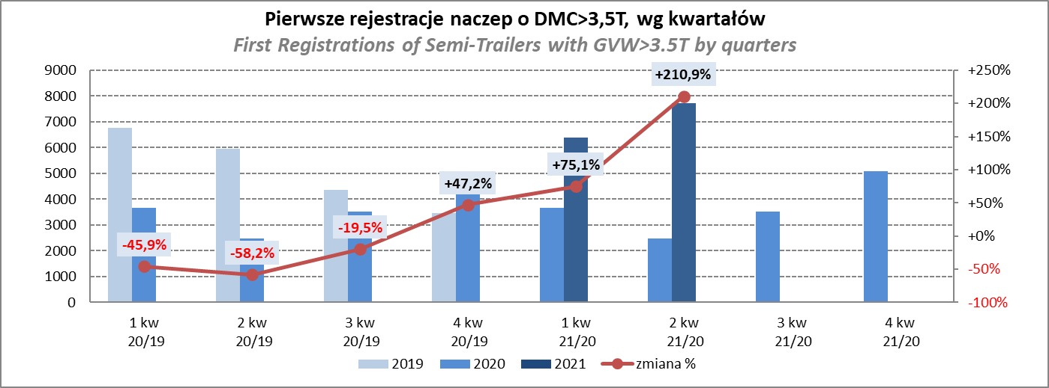
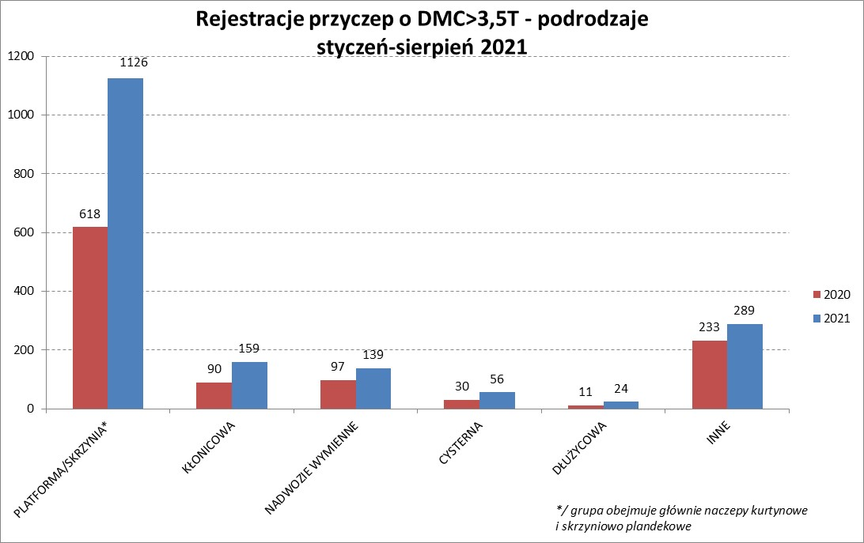
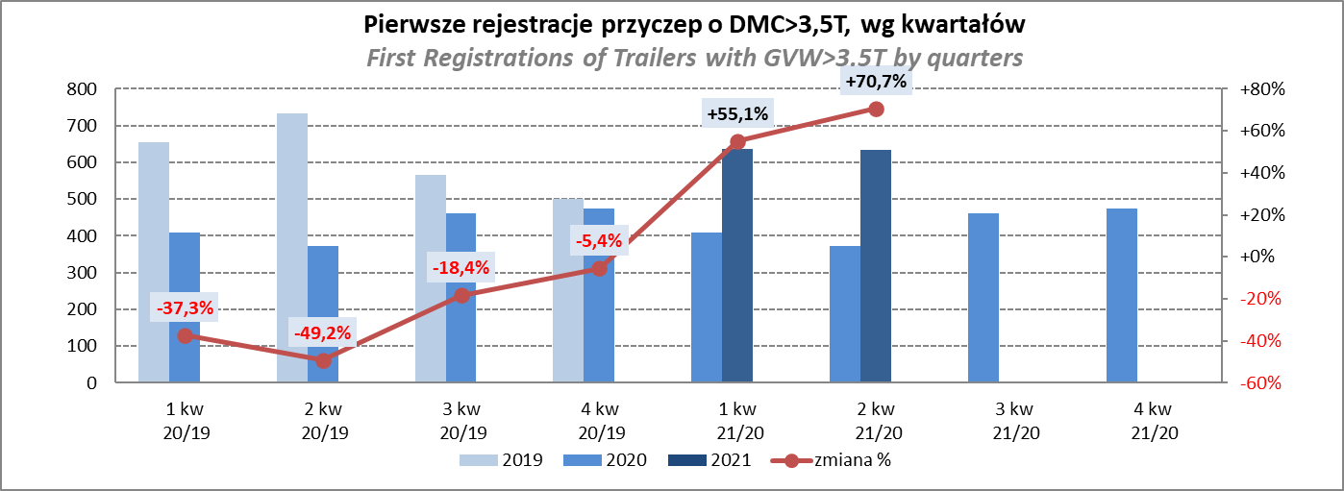
PZPM |  |  |  |  |  | 2021-09-08
Pierwsze rejestracje NOWYCH naczep* o DMC>3,5T, udział w rynku %
First Registrations of NEW Semi-Trailers with GVW>3.5T, Market Share %
 |  |  |  |  |  | Sztuki
Pozycja | Marka | Rok narastająco Styczeń - Sierpień
 |  | YTD January - August
 |  | 2021 |  | 2020 |  | Zmiana % r/r
No. | Make
 |  | Ogółem | Udział % | Ogółem | Udział % | Change % y/y
 |  | Total | Mkt shr % | Total | Mkt shr %
1 | SCHMITZ CARGOBULL | 5333 | 27.7% | 1850 | 22.32% | 188.3%
2 | KRONE | 4296 | 22.3% | 1484 | 17.91% | 189.5%
3 | WIELTON | 2273 | 11.8% | 1136 | 13.71% | 100.1%
4 | KOEGEL | 1856 | 9.6% | 651 | 7.85% | 185.1%
5 | SCHWARZMUELLER | 733 | 3.8% | 340 | 4.10% | 115.6%
6 | KAESSBOHRER | 566 | 2.9% | 293 | 3.54% | 93.2%
7 | BODEX | 423 | 2.2% | 397 | 4.79% | 6.5%
8 | BERGER | 319 | 1.7% | 71 | 0.86% | 349.3%
9 | ZASŁAW | 268 | 1.4% | 180 | 2.17% | 48.9%
10 | KEMPF | 258 | 1.3% | 249 | 3.00% | 3.6%
11 | INTER CARS - FEBER | 234 | 1.2% | 129 | 1.56% | 81.4%
12 | CIMC | 225 | 1.2% | 71 | 0.86% | 216.9%
13 | FLIEGL | 220 | 1.1% | 133 | 1.60% | 65.4%
14 | MEGA | 202 | 1.0% | 91 | 1.10% | 122.0%
15 | BENALU | 139 | 0.7% | 65 | 0.78% | 113.8%
16 | STAS | 128 | 0.7% | 86 | 1.04% | 48.8%
17 | FFB FELDBINDER | 115 | 0.6% | 110 | 1.33% | 4.5%
18 | CHEREAU | 99 | 0.5% | 7 | 0.08% | 1314.3%
19 | LAG | 81 | 0.4% | 33 | 0.40% | 145.5%
20 | MAGYAR | 79 | 0.4% | 65 | 0.78% | 21.5%
 | Pozostałe / Others | 1402 | 7.3% | 847 | 10.2% | 65.5%
 | OGÓŁEM / TOTAL | 19249 | 100% | 8288 | 100% | 132.3%
*/ bez rejestracji czasowych
Źródło: analizy PZPM na podstawie CEP
Source: PZPM analysis based on Central Register of Vehicles

Przyczepy lekkie
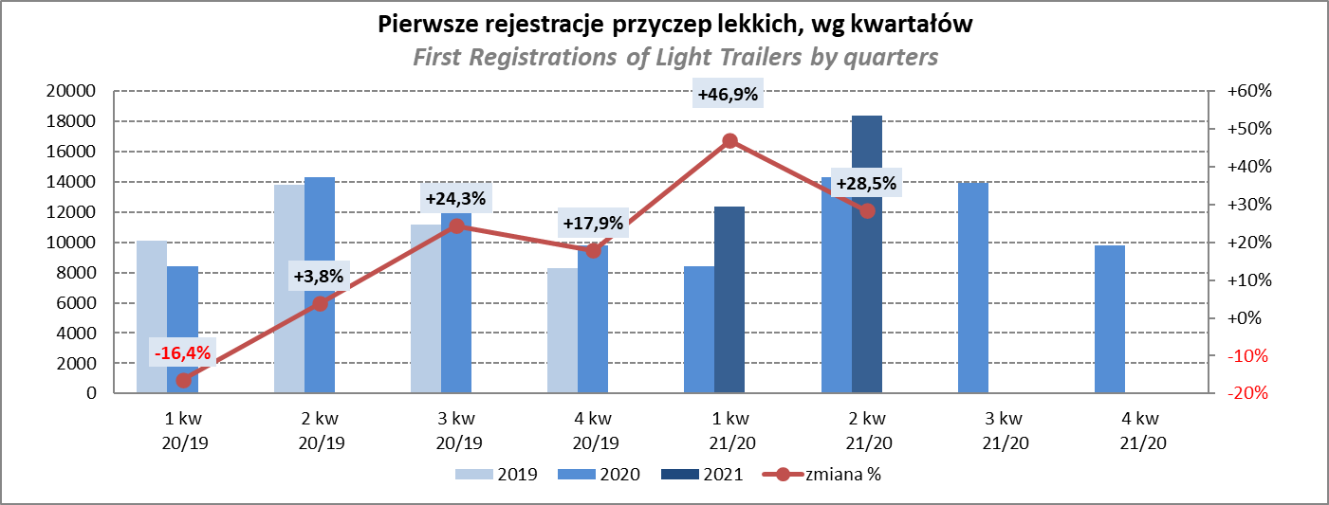
PZPM |  |  |  |  |  | 2021-09-08
Pierwsze rejestracje NOWYCH przyczep lekkich*, udział w rynku %
First Registrations of NEW Light Trailers*, Market Share %
 |  |  |  |  |  | Sztuki / Units
Pozycja | Marka | Rok narastająco Styczeń - Sierpień
 |  | YTD January - August
 |  | 2021 |  | 2020 |  | Zmiana % r/r
No. | Make
 |  | Ogółem | Udział % | Ogółem | Udział % | Change % y/y
 |  | Total | Mkt shr % | Total | Mkt shr %
1 | NEPTUN-SORELPOL | 10632 | 27.16% | 9262 | 28.50% | 14.8%
2 | TEMARED | 8520 | 21.77% | 7456 | 22.95% | 14.3%
3 | NIEWIADÓW | 3771 | 9.63% | 2719 | 8.37% | 38.7%
4 | ZASŁAW | 3506 | 8.96% | 1621 | 4.99% | 116.3%
5 | FARO | 1545 | 3.95% | 938 | 2.89% | 64.7%
6 | RYDWAN | 1388 | 3.55% | 1599 | 4.92% | -13.2%
7 | MARTZ | 1306 | 3.34% | 1363 | 4.19% | -4.2%
8 | BRENDERUP-THULE TRAILERS | 1049 | 2.68% | 1006 | 3.10% | 4.3%
9 | WIOLA | 588 | 1.50% | 642 | 1.98% | -8.4%
10 | WIDPOL | 586 | 1.50% | 513 | 1.58% | 14.2%
11 | SYLAND | 414 | 1.06% | 430 | 1.32% | -3.7%
12 | CARRO | 384 | 0.98% | 331 | 1.02% | 16.0%
13 | FRACHT | 373 | 0.95% | 410 | 1.26% | -9.0%
14 | GŁOWACZ | 360 | 0.92% | 337 | 1.04% | 6.8%
15 | STIM | 343 | 0.88% | 291 | 0.90% | 17.9%
16 | LORRIES | 335 | 0.86% | 200 | 0.62% | 67.5%
 | W.N.P. M.SUSKI | 335 | 0.86% | 313 | 0.96% | 7.0%
18 | MASTER-TECH | 287 | 0.73% | 229 | 0.70% | 25.3%
19 | MIRO-CAR1 | 266 | 0.68% | 238 | 0.73% | 11.8%
20 | K.T.S. SUSKI | 238 | 0.61% | 218 | 0.67% | 9.2%
 | Pozostałe / Others | 2919 | 7.5% | 2377 | 7.3% | 22.8%
 | OGÓŁEM / TOTAL | 39145 | 100% | 32493 | 100% | 20.5%
*/ bez rejestracji czasowych
Źródło: analizy PZPM na podstawie CEP
Source: PZPM analysis based on Central Register of Vehicles

Ranking_P-CR
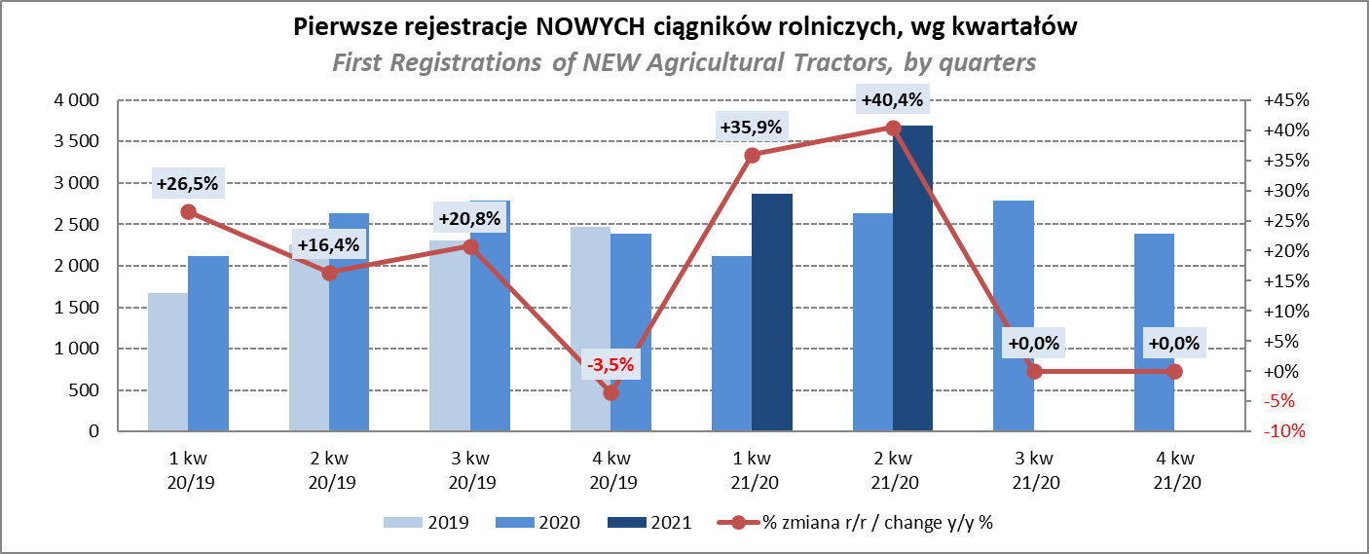
PZPM |  |  |  |  |  | 2021-09-08
Pierwsze rejestracje NOWYCH przyczep ciężarowych rolniczych*, udział w rynku %
First Registrations of NEW Agricultural Trailers*, Market Share %
 |  |  |  |  |  | Sztuki / Units
Pozycja | Marka | Rok narastająco Styczeń - Sierpień
 |  | YTD January - August
 |  | 2021 |  | 2020 |  | Zmiana % r/r
No. | Make
 |  | Ogółem | Udział % | Ogółem | Udział % | Change % y/y
 |  | Total | Mkt shr % | Total | Mkt shr %
1 | PRONAR | 2464 | 39.20% | 1969 | 40.22% | 25.1%
2 | METAL-FACH | 862 | 13.72% | 720 | 14.71% | 19.7%
3 | WIELTON | 566 | 9.01% | 430 | 8.78% | 31.6%
4 | METALTECH | 521 | 8.29% | 450 | 9.19% | 15.8%
5 | ZASŁAW | 315 | 5.01% | 248 | 5.07% | 27.0%
6 | CYNKOMET | 233 | 3.71% | 192 | 3.92% | 21.4%
7 | MEPROZET | 198 | 3.15% | 115 | 2.35% | 72.2%
8 | PPHU WODZIŃSKI | 186 | 2.96% | 166 | 3.39% | 12.0%
9 | POMOT | 127 | 2.02% | 75 | 1.53% | 69.3%
10 | MARPOL | 116 | 1.85% | 99 | 2.02% | 17.2%
11 | GOMAR | 85 | 1.35% | 75 | 1.53% | 13.3%
12 | JOSKIN | 72 | 1.15% | 25 | 0.51% | 188.0%
13 | TECHMONT | 71 | 1.13% | 51 | 1.04% | 39.2%
14 | FLIEGL | 61 | 0.97% | 31 | 0.63% | 96.8%
15 | BBC | 55 | 0.88% | 0 | 0.00%
 | Pozostałe / Others | 353 | 5.6% | 250 | 5.1% | 41.2%
 | OGÓŁEM / TOTAL | 6285 | 100% | 4896 | 100% | 28.4%
*/ bez rejestracji czasowych
Źródło: analizy PZPM na podstawie CEP
Source: PZPM analysis based on Central Register of Vehicles
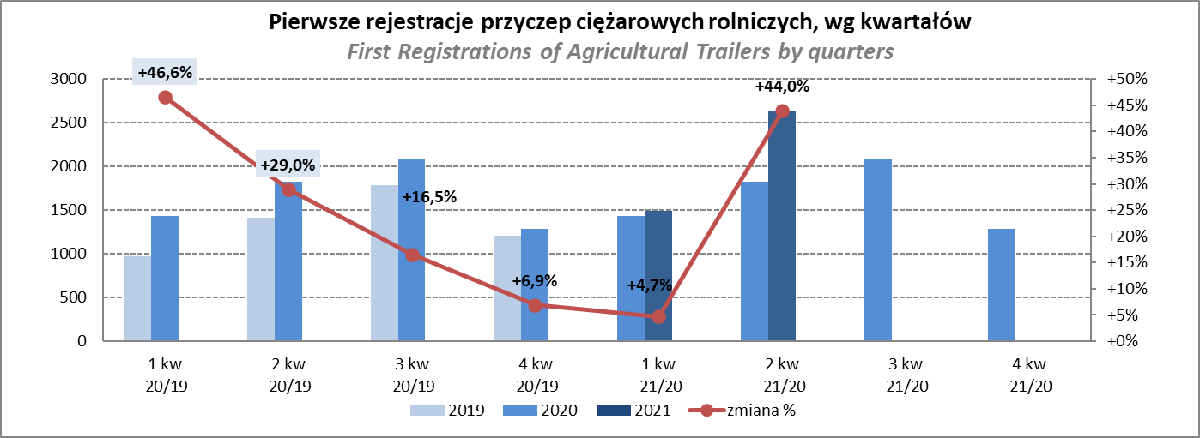

PZPM
Pierwsze rejestracje NOWYCH ciągników rolniczych*, udział w rynku %
First Registrations of NEW Agricultural Tractors*, Market Share %
 |  |  |  |  |  | Sztuki / Units
Pozycja | Marka | Rok narastająco Styczeń - Sierpień
 |  | YTD January - August
 |  | 2021 |  | 2020 |  | Zmiana % r/r
No. | Make
 |  | Ogółem | Udział % | Ogółem | Udział % | Change % y/y
 |  | Total | Mkt shr % | Total | Mkt shr %
1 | NEW HOLLAND | 1,725 | 19.03% | 1,306 | 19.62% | 32.1%
2 | KUBOTA | 1,009 | 11.13% | 771 | 11.58% | 30.9%
3 | JOHN DEERE | 943 | 10.40% | 796 | 11.96% | 18.5%
4 | DEUTZ-FAHR | 879 | 9.69% | 661 | 9.93% | 33.0%
5 | CASE IH | 668 | 7.37% | 520 | 7.81% | 28.5%
6 | ZETOR | 635 | 7.00% | 552 | 8.29% | 15.0%
7 | MASSEY FERGUSON | 507 | 5.59% | 390 | 5.86% | 30.0%
8 | CLAAS | 420 | 4.63% | 306 | 4.60% | 37.3%
9 | ARBOS | 338 | 3.73% | 91 | 1.37% | 271.4%
10 | FARMTRAC | 325 | 3.58% | 272 | 4.09% | 19.5%
11 | VALTRA | 314 | 3.46% | 221 | 3.32% | 42.1%
12 | FENDT | 254 | 2.80% | 142 | 2.13% | 78.9%
13 | LOVOL | 249 | 2.75% | 126 | 1.89% | 97.6%
14 | STEYR | 243 | 2.68% | 193 | 2.90% | 25.9%
15 | SOLIS | 185 | 2.04% | 85 | 1.28% | 117.6%
 | Pozostałe / Others | 373 | 4.1% | 225 | 3.4% | 65.8%
 | OGÓŁEM / TOTAL | 9,067 | 100% | 6,657 | 100% | 36.2%
*Pojazdy zarejestrowane jako Ciągniki Rolnicze bez wyróżnionych jako potencjalne ATV / UTV
** Liczby zawierają rejestracje czasowe na koniec miesięcy
Źródło: analizy PZPM na podstawie CEP
*Vehicles registered as Agricultural Tractors without considered as ATV / UTV
Source: PZPM analysis based on Central Register of Vehicles

